Foglio1
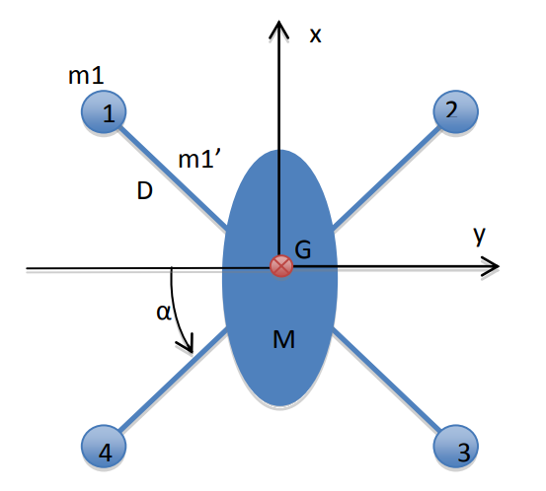
m1 | 0.249
mb | 0.3 | Ix | 0.0409742
M | 2 | Iy | 0.0409742
L | 0.23 | Iz | 0.0862184
alfa | 0.7853981634
a | 0.17
b | 0.09
c | 0.045
m1=massa motori
mb = massa bracci
M = massa corpo
L = lunghezza bracci
alfa = angolo tra asse y e bracci
a,b,c grandezza elissoide

diagonale totale | 0.68
lato quadrato | 0.15
diagonale quadrato | 0.212
Kb | 7,4*10^-5

Total Mass: | 4.196

